Hoja1
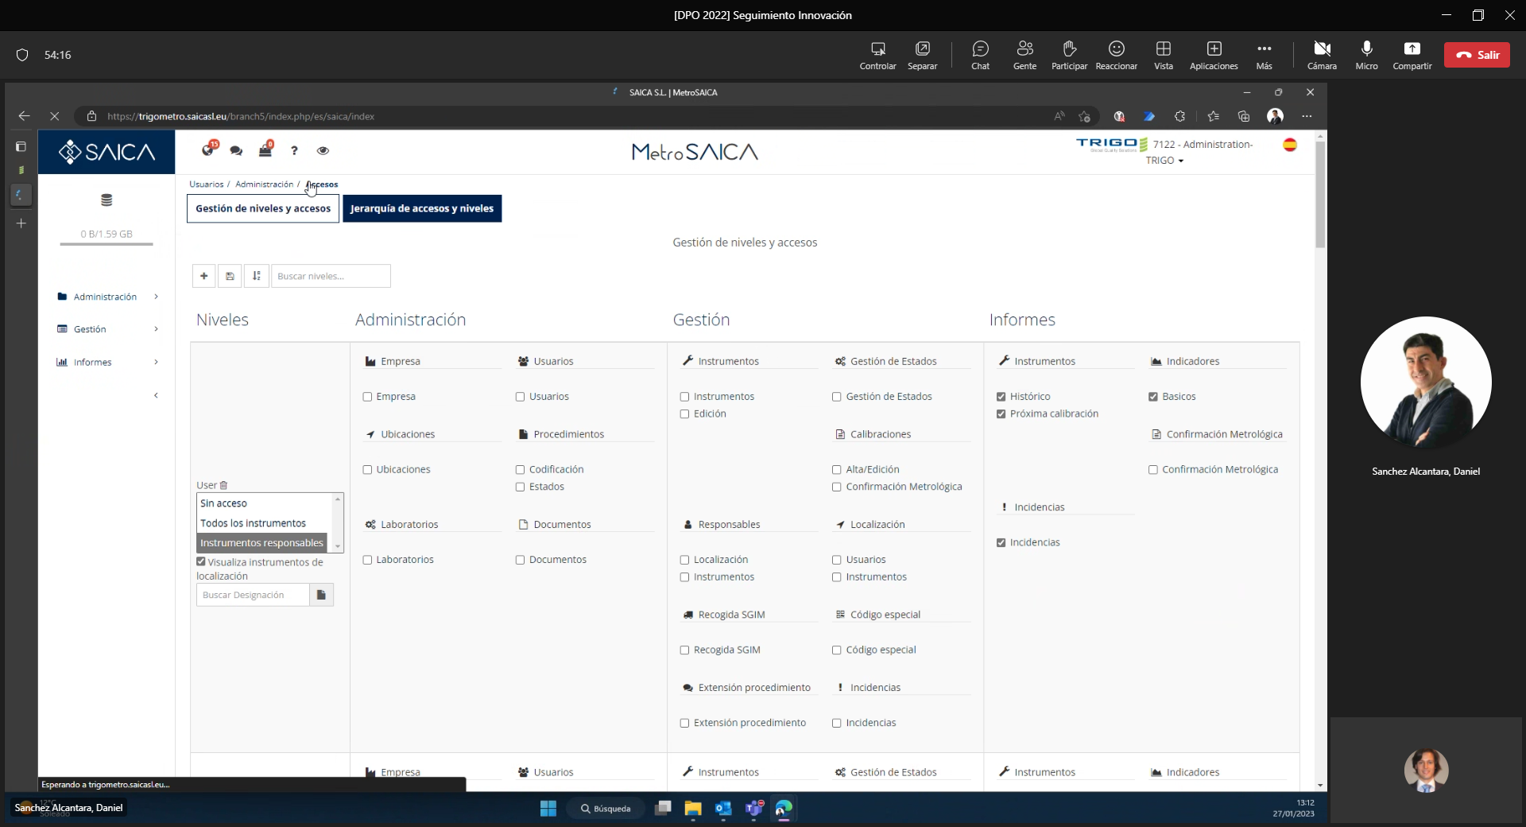
€ |  |  |  | Estructura interna | Estructura Externa | Ejemplo RRHH | Opción 1 | Opción 2
 | N1 | Dirección General | Antonio Peco | Dirección General | Resp. Subdivión | Antonio Peco | Antonio Peco | Antonio Peco
 | N2 | Dirección Departamental | Juan Soldado | Dirección Departamental | Contrato | Matilde | Daniel | Daniel
 | N3 | Responsable de Función Departamental | Juan Osorio | Responsable de Función Departamental | Resp. Work Package | Helena | Sergio | Sergio
 | N4 | Manager de área | Mario Bustamante | Manager de área | Work Package | Helena |  | JL Astorga
 | N5 | Coordinador de área | Coordinador de área | Coordinador de área | Resp. Misión | Helena |  | Diego, Joaquín
 | N6 | Coordinador de equipo | Coordinador de equipo | Coordinador de equipo | Misión | Antonia
 | N7 | Team Leader | Team Leader | Team Leader | Resp. Submisión | maria | JL Astorga
 | N8 | Técnico | Técnico | Técnico | Submisión | Alba | Diego, Joaquín

